DFC2
78-PIN D-PIN |  | 104-PIN-D-SOCKET
P2 | Signal | Cell | PM1 | WIRE | Comment
1 | AGND |  | Shield | BLK | Connect to D78 Backshell
2 | AOUT-0 | 1 | 1 | WHT
3 | AOUT-1 | 2 | 2 | WHT | All wire #26 AWG, TFE
4 | AOUT-2 | 3 | 3 | WHT
5 | AOUT-3 | 4 | 4 | WHT | Overall braid per diagram.
6 | AOUT-4 | 5 | 5 | WHT
7 | AOUT-5 | 6 | 6 | WHT
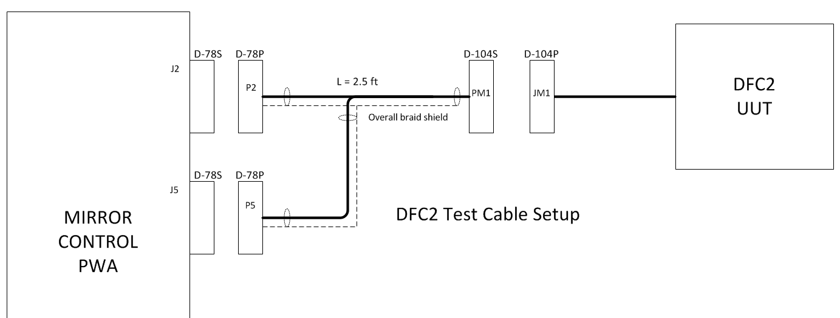
8 | AOUT-6 | 7 | 7 | WHT
9 | AOUT-7 | 8 | 8 | WHT
10 | AGND
11 | AOUT-32 | 33 | 33 | WHT
12 | AOUT-33 | 34 | 34 | WHT
13 | AOUT-34 | 35 | 35 | WHT
14 | AOUT-35 | 36 | 36 | WHT
15 | AOUT-36 | 37 | 37 | WHT
16 | AOUT-37 | 38 | 38 | WHT
17 | AOUT-38 | 39 | 39 | WHT
18 | AOUT-39 | 40 | 40 | WHT
19 | AGND
20 | AGND
21 | AGND
22 | AOUT-16 | 17 | 17 | WHT
23 | AOUT-17 | 18 | 18 | WHT
24 | AOUT-18 | 19 | 19 | WHT
25 | AOUT-19 | 20 | 20 | WHT
26 | AOUT-20 | 21 | 21 | WHT
27 | AOUT-21 | 22 | 22 | WHT
28 | AOUT-22 | 23 | 23 | WHT
29 | AOUT-23 | 24 | 24 | WHT
30 | AGND
31 | AOUT-48 | 49 | 49 | WHT
32 | AOUT-49 | 50 | 50 | WHT
33 | AOUT-50 | 51 | 51 | WHT
34 | AOUT-51 | 52 | 52 | WHT
35 | AOUT-52 | 53 | 53 | WHT
36 | AOUT-53 | 54 | 54 | WHT
37 | AOUT-54 | 55 | 55 | WHT
38 | AOUT-55 | 56 | 56 | WHT
39 | AGND
40 | AGND
41 | AGND
42 | AOUT-8 | 9 | 9 | WHT
43 | AOUT-9 | 10 | 10 | WHT
44 | AOUT-10 | 11 | 11 | WHT
45 | AOUT-11 | 12 | 12 | WHT
46 | AOUT-12 | 13 | 13 | WHT
47 | AOUT-13 | 14 | 14 | WHT
48 | AOUT-14 | 15 | 15 | WHT
49 | AOUT-15 | 16 | 16 | WHT
50 | AGND
51 | AOUT-40 | 41 | 41 | WHT
52 | AOUT-41 | 42 | 42 | WHT
53 | AOUT-42 | 43 | 43 | WHT
54 | AOUT-43 | 44 | 44 | WHT
55 | AOUT-44 | 45 | 45 | WHT
56 | AOUT-45 | 46 | 46 | WHT
57 | AOUT-46 | 47 | 47 | WHT
58 | AOUT-47 | 48 | 48 | WHT
59 | AGND
60 | AGND
61 | AOUT-24 | 25 | 25 | WHT
62 | AOUT-25 | 26 | 26 | WHT
63 | AOUT-26 | 27 | 27 | WHT
64 | AOUT-27 | 28 | 28 | WHT
65 | AOUT-28 | 29 | 29 | WHT
66 | AOUT-29 | 30 | 30 | WHT
67 | AOUT-30 | 31 | 31 | WHT
68 | AOUT-31 | 32 | 32 | WHT
69 | AGND
70 | AOUT-56 | 57 | 57 | WHT
71 | AOUT-57 | 58 | 58 | WHT
72 | AOUT-58 | 59 | 59 | WHT
73 | AOUT-59 | 60 | 60 | WHT
74 | AOUT-60 | 61 | 61 | WHT
75 | AOUT-61 | 62 | 62 | WHT
76 | AOUT-62 | 63 | 63 | WHT
77 | AOUT-63 | 64 | 64 | WHT
78 | AGND
P5 | Signal
1 | AGND |  | Shield |  | Connect to D78 Backshell
2 | AOUT-64 | 65 | 65 | WHT
3 | AOUT-65 | 66 | 66 | WHT
4 | AOUT-66 | 67 | 67 | WHT
5 | AOUT-67 | 68 | 68 | WHT
6 | AOUT-68 | 69 | 69 | WHT
7 | AOUT-69 | 70 | 70 | WHT
8 | AOUT-70 | 71 | 71 | WHT
9 | AOUT-71 | 72 | 72 | WHT
10 | AGND
11 | AOUT-96
12 | AOUT-97
13 | AOUT-98
14 | AOUT-99
15 | AOUT-100
16 | AOUT-101
17 | AOUT-102
18 | AOUT-103
19 | AGND
20 | AGND
21 | AGND
22 | AOUT-80 | 81 | 81 | WHT
23 | AOUT-81 | 82 | 82 | WHT
24 | AOUT-82 | 83 | 83 | WHT
25 | AOUT-83 | 84 | 84 | WHT
26 | AOUT-84 | 85 | 85 | WHT
27 | AOUT-85 | 86 | 86 | WHT
28 | AOUT-86 | 87 | 87 | WHT
29 | AOUT-87 | 88 | 88 | WHT
30 | AGND | Bottom | 89 | BLK
31 | AOUT-112
32 | AOUT-113
33 | AOUT-114
34 | AOUT-115
35 | AOUT-116
36 | AOUT-117
37 | AOUT-118
38 | AOUT-119
39 | AGND
40 | AGND
41 | AGND
42 | AOUT-72 | 73 | 73 | WHT
43 | AOUT-73 | 74 | 74 | WHT
44 | AOUT-74 | 75 | 75 | WHT
45 | AOUT-75 | 76 | 76 | WHT
46 | AOUT-76 | 77 | 77 | WHT
47 | AOUT-77 | 78 | 78 | WHT
48 | AOUT-78 | 79 | 79 | WHT
49 | AOUT-79 | 80 | 80 | WHT
50 | AGND
51 | AOUT-104
52 | AOUT-105
53 | AOUT-106
54 | AOUT-107
55 | AOUT-108
56 | AOUT-109
57 | AOUT-110
58 | AOUT-111
59 | AGND
60 | AGND
61 | AOUT-88
62 | AOUT-89
63 | AOUT-90
64 | AOUT-91
65 | AOUT-92
66 | AOUT-93
67 | AOUT-94
68 | AOUT-95
69 | AGND
70 | AOUT-120
71 | AOUT-121
72 | AOUT-122
73 | AOUT-123
74 | AOUT-124
75 | AOUT-125
76 | AOUT-126
77 | AOUT-128
78 | AGND

HFDFC
Label "HFDFC CABLE-A" |  |  |  |  |  | Label "HFDFC CABLE-B"
78-PIN D-PIN |  | 104-PIN-D-SOCKET |  |  |  | 78-PIN D-PIN |  | 104-PIN-D-SOCKET
P2 | Signal | Cell | PM1 | Wire | Comment | P5 | Signal | Cell | PM2 |  | Comment
1 | AGND |  | Shield | BLK | Connect to D78 Backshell | 1 | AGND |  | Shield | BLK | Connect to D78 Backshell
2 | AOUT-0 | 1 | 1 | WHT |  | 2 | AOUT-64 | 5 | 1 | WHT
3 | AOUT-1 | 2 | 2 | WHT | All wire #26 AWG, TFE | 3 | AOUT-65 | 6 | 2 | WHT | All wire #26 AWG, TFE
4 | AOUT-2 | 3 | 3 | WHT |  | 4 | AOUT-66 | 7 | 3 | WHT
5 | AOUT-3 | 4 | 4 | WHT |  | 5 | AOUT-67 | 12 | 4 | WHT | Overall braid per diagram.
6 | AOUT-4 | 8 | 5 | WHT |  | 6 | AOUT-68 | 13 | 5 | WHT
7 | AOUT-5 | 9 | 6 | WHT |  | 7 | AOUT-69 | 14 | 6 | WHT
8 | AOUT-6 | 10 | 7 | WHT |  | 8 | AOUT-70 | 19 | 7 | WHT
9 | AOUT-7 | 11 | 8 | WHT |  | 9 | AOUT-71 | 20 | 8 | WHT
10 | AGND |  |  |  |  | 10 | AGND
11 | AOUT-32 | 57 | 33 | WHT |  | 11 | AOUT-96 | 77 | 33 | WHT
12 | AOUT-33 | 58 | 34 | WHT |  | 12 | AOUT-97 | 82 | 34 | WHT
13 | AOUT-34 | 59 | 35 | WHT |  | 13 | AOUT-98 | 83 | 35 | WHT
14 | AOUT-35 | 60 | 36 | WHT |  | 14 | AOUT-99 | 84 | 36 | WHT
15 | AOUT-36 | 64 | 37 | WHT |  | 15 | AOUT-100 | 89 | 37 | WHT
16 | AOUT-37 | 65 | 38 | WHT |  | 16 | AOUT-101 | 90 | 38 | WHT
17 | AOUT-37 | 66 | 39 | WHT |  | 17 | AOUT-102 | 91 | 39 | WHT
18 | AOUT-39 | 67 | 40 | WHT |  | 18 | AOUT-103 | 96 | 40 | WHT
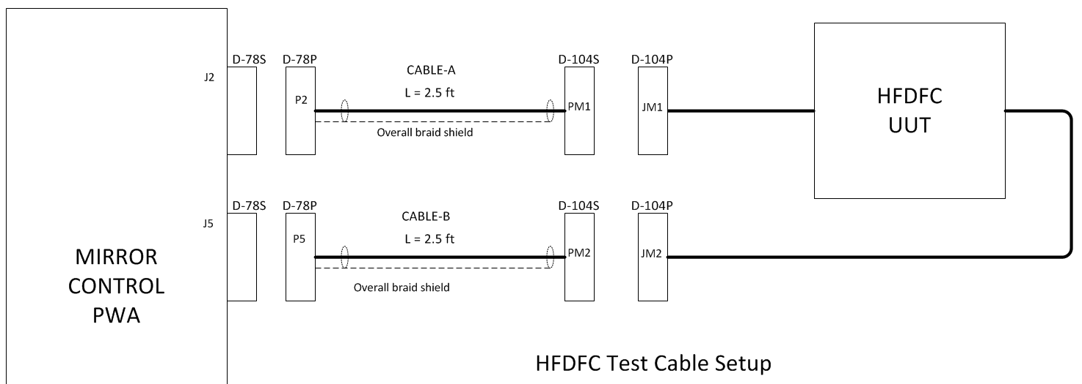
19 | AGND |  |  |  |  | 19 | AGND
20 | AGND |  |  |  |  | 20 | AGND
21 | AGND |  |  |  |  | 21 | AGND
22 | AOUT-16 | 29 | 17 | WHT |  | 22 | AOUT-80 | 41 | 17 | WHT
23 | AOUT-17 | 30 | 18 | WHT |  | 23 | AOUT-81 | 42 | 18 | WHT
24 | AOUT-18 | 31 | 19 | WHT |  | 24 | AOUT-82 | 47 | 19 | WHT
25 | AOUT-19 | 32 | 20 | WHT |  | 25 | AOUT-83 | 48 | 20 | WHT
26 | AOUT-20 | 36 | 21 | WHT |  | 26 | AOUT-84 | 49 | 21 | WHT
27 | AOUT-21 | 37 | 22 | WHT |  | 27 | AOUT-85 | 54 | 22 | WHT
28 | AOUT-22 | 38 | 23 | WHT |  | 28 | AOUT-86 | 55 | 23 | WHT
29 | AOUT-23 | 39 | 24 | WHT |  | 29 | AOUT-87 | 56 | 24 | WHT
30 | AGND |  |  |  |  | 30 | AGND
31 | AOUT-48 | 85 | 49 | WHT |  | 31 | AOUT-112 |  |  | WHT
32 | AOUT-49 | 86 | 50 | WHT |  | 32 | AOUT-113 |  |  | WHT
33 | AOUT-50 | 87 | 51 | WHT |  | 33 | AOUT-114 |  |  | WHT
34 | AOUT-51 | 88 | 52 | WHT |  | 34 | AOUT-115 |  |  | WHT
35 | AOUT-52 | 92 | 53 | WHT |  | 35 | AOUT-116 |  |  | WHT
36 | AOUT-53 | 93 | 54 | WHT |  | 36 | AOUT-117 |  |  | WHT
37 | AOUT-54 | 94 | 55 | WHT |  | 37 | AOUT-118 |  |  | WHT
38 | AOUT-55 | 95 | 56 | WHT |  | 38 | AOUT-119 |  |  | WHT
39 | AGND |  |  |  |  | 39 | AGND
40 | AGND |  |  |  |  | 40 | AGND
41 | AGND |  |  |  |  | 41 | AGND
42 | AOUT-8 | 15 | 9 | WHT |  | 42 | AOUT-72 | 21 | 9 | WHT
43 | AOUT-9 | 16 | 10 | WHT |  | 43 | AOUT-73 | 26 | 10 | WHT
44 | AOUT-10 | 17 | 11 | WHT |  | 44 | AOUT-74 | 27 | 11 | WHT
45 | AOUT-11 | 18 | 12 | WHT |  | 45 | AOUT-75 | 28 | 12 | WHT
46 | AOUT-12 | 22 | 13 | WHT |  | 46 | AOUT-76 | 33 | 13 | WHT
47 | AOUT-13 | 23 | 14 | WHT |  | 47 | AOUT-77 | 34 | 14 | WHT
48 | AOUT-14 | 24 | 15 | WHT |  | 48 | AOUT-78 | 35 | 15 | WHT
49 | AOUT-15 | 25 | 16 | WHT |  | 49 | AOUT-79 | 40 | 16 | WHT
50 | AGND |  |  |  |  | 50 | AGND
51 | AOUT-40 | 71 | 41 | WHT |  | 51 | AOUT-104 | 97 | 41 | WHT
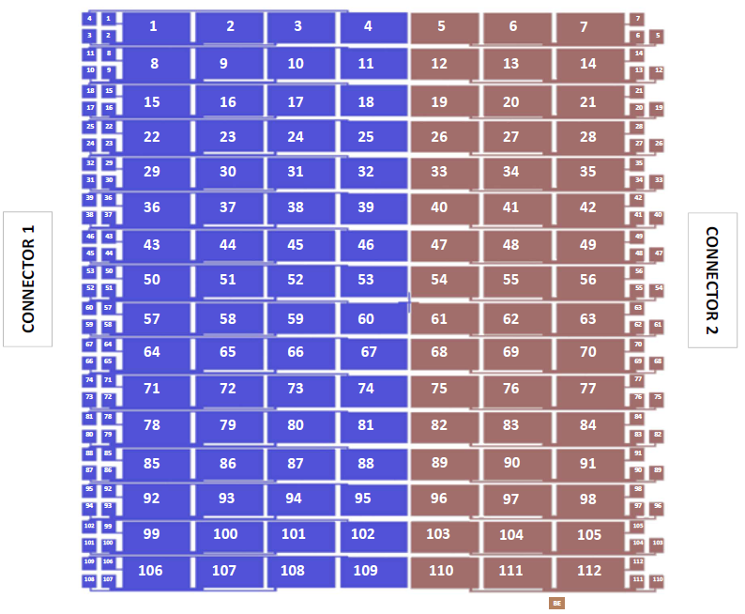
52 | AOUT-41 | 72 | 42 | WHT |  | 52 | AOUT-105 | 98 | 42 | WHT
53 | AOUT-42 | 73 | 43 | WHT |  | 53 | AOUT-106 | 103 | 43 | WHT
54 | AOUT-43 | 74 | 44 | WHT |  | 54 | AOUT-107 | 104 | 44 | WHT
55 | AOUT-44 | 78 | 45 | WHT |  | 55 | AOUT-108 | 105 | 45 | WHT
56 | AOUT-45 | 79 | 46 | WHT |  | 56 | AOUT-109 | 110 | 46 | WHT
57 | AOUT-46 | 80 | 47 | WHT |  | 57 | AOUT-110 | 111 | 47 | WHT
58 | AOUT-47 | 81 | 48 | WHT |  | 58 | AOUT-111 | 112 | 48 | WHT
59 | AGND |  |  |  |  | 59 | AGND
60 | AGND |  |  |  |  | 60 | AGND
61 | AOUT-24 | 43 | 25 | WHT |  | 61 | AOUT-88 | 61 | 25 | WHT
62 | AOUT-25 | 44 | 26 | WHT |  | 62 | AOUT-89 | 62 | 26 | WHT
63 | AOUT-26 | 45 | 27 | WHT |  | 63 | AOUT-90 | 63 | 27 | WHT
64 | AOUT-27 | 46 | 28 | WHT |  | 64 | AOUT-91 | 68 | 28 | WHT
65 | AOUT-28 | 50 | 29 | WHT |  | 65 | AOUT-92 | 69 | 29 | WHT
66 | AOUT-29 | 51 | 30 | WHT |  | 66 | AOUT-93 | 70 | 30 | WHT
67 | AOUT-30 | 52 | 31 | WHT |  | 67 | AOUT-94 | 75 | 31 | WHT
68 | AOUT-31 | 53 | 32 | WHT |  | 68 | AOUT-95 | 76 | 32 | WHT
69 | AGND |  |  |  |  | 69 | AGND
70 | AOUT-56 | 99 | 57 | WHT |  | 70 | AOUT-120 |  |  | WHT
71 | AOUT-57 | 100 | 58 | WHT |  | 71 | AOUT-121 |  |  | WHT
72 | AOUT-58 | 101 | 59 | WHT |  | 72 | AOUT-122 |  |  | WHT
73 | AOUT-59 | 102 | 60 | WHT |  | 73 | AOUT-123 |  |  | WHT
74 | AOUT-60 | 106 | 61 | WHT |  | 74 | AOUT-124 |  |  | WHT
75 | AOUT-61 | 107 | 62 | WHT |  | 75 | AOUT-125 |  |  | WHT
76 | AOUT-62 | 108 | 63 | WHT |  | 76 | AOUT-126 |  |  | WHT
77 | AOUT-63 | 109 | 64 | WHT |  | 77 | AOUT-128 |  |  | WHT
78 | AGND | NC |  | BLK |  | 78 | AGND | Bottom | 49 | BLK

